Confirm Import UV Screen
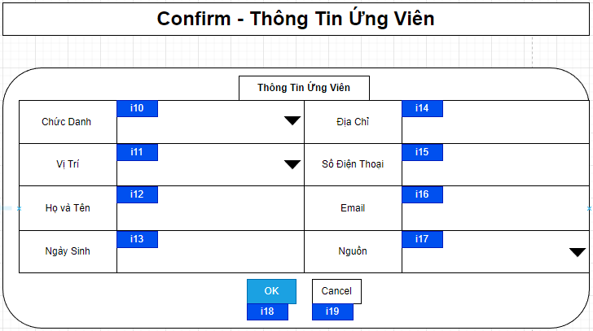

Mã Số | Item | input/output | Thuộc tính | Giới hạn input | Input số digit | Requied input | Format output | Giá trị khởi tạo | Tab thứ tự đi | Độ rộng có thể | Function | No.Chức năng | Domain Model | Note
i10 | Chức Danh | input | Combobox |  |  | Yes |  |  | 1
i11 | Vị Trí | input | Combobox |  |  | Yes |  |  | 2
i12 | Họ và Tên | input | String |  | 50 | Yes |  |  | 3
i13 | Ngày Sinh | input | Date |  |  | Yes |  |  | 4
i14 | Địa Chỉ | input | String |  |  | Yes |  |  | 5
i15 | Số Điện Thoại | input | String |  |  | Yes |  |  | 6
i16 | Email | input | String |  |  | Yes |  |  | 7
i17 | Nguồn | input | Combobox |  |  | Yes |  |  | 8
i18 | OK | input | Button |  |  | Yes |  |  | 9 |  |  | 1
i19 | Cancel | input | Button |  |  | Yes |  |  | 10 |  |  | 2

Detail Design
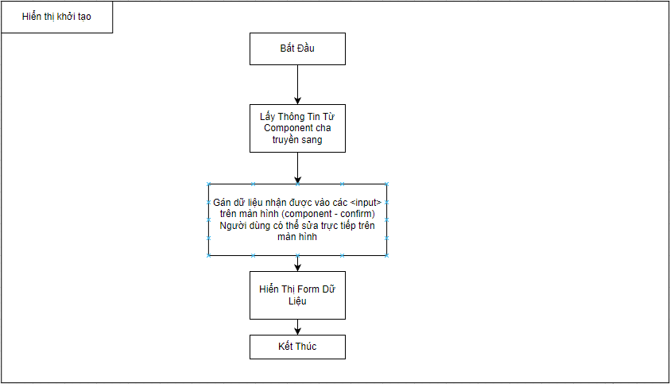
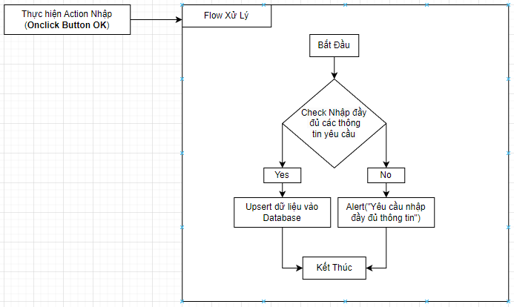
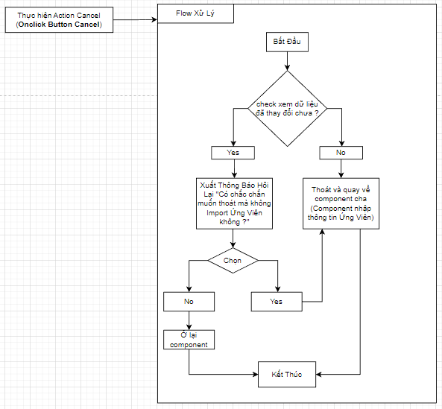
Bản Thiết Kế Chi Tiết |  |  |  | Chức năng : | Nhập Thông Tin Ứng Viên | Người tạo : | ToanHH | Ngày Tạo : | 29/03/2023

 | Function List
 | No | Tên Chức Năng | Giải Thích
 | 1 | Thêm Ứng Viên | Upsert data Ứng Viên vào Database
 | 2 | Đóng | Đóng component hiện tại sau đó hiển thị component cha
 | 3
 | 4

 | Danh Sách API
 | No | Tên API | Action trên Screen
 | 1 | candidate.upsert | Nhấn button OK khi đã kiểm tra lại thông tin Ứng Viên muốn nhập và thực hiện insert vào Database

 | Danh Sách API bên ngoài
 | No | Tên API | Action trên Screen

 | Parameter nhận từ Component cha
 | No | Item | Kiểu
 | 1 | Chức Danh | String
 | 2 | Vị Trí | String
 | 3 | Họ và Tên | String
 | 4 | Ngày Sinh | String
 | 5 | Địa Chỉ | String
 | 6 | Số Điện Thoại | String
 | 7 | Email | String
 | 8 | Nguồn | String

